Sheet1
接口 | 问题
order/addProductOrder | 这个接口要添加一个备注 | 完成 | remark 备注
product/list | 首页面接口 缺少大众品牌专区 | 完成 | 品牌区商品 product/list?pageNo=1&pageSize=10&showType=1&activeType=3
product/list | 汽车卡车超市缺少 排序 | 完成 | 卡车超市列表 默认排序[1:车价最高、2:车价最低、3:首付最低] product/list?pageNo=1&pageSize=10&showType=3&order=1 (order)
product/detail | 汽车页面 缺少用户是否已收藏 | 完成 | id=2571&token=17ab7784c1a1790583df6f6b5fc80a494f9286d5687f2dffd831e91d83a50116 "collectionId": null,//收藏状态(任意值为已收藏,为空未收藏)
 | 分期购买接口 缺少备注 | 疑问 | 这个分期购页面说的是不是 order/addProductOrder 这个接口， 这个接口的备注已经添加上去
screentone/list | 服务网点缺少城市 | 疑问 | 服务网点接口里面返回城市？ 咱们现在有 获取城市列表 screentone/areaList 这个接口，
information/detail | 发现详情缺少 是否已收藏 | 完成 | id=2&token=17ab7784c1a1790583df6f6b5fc80a494f9286d5687f2dffd831e91d83a50116 "collectionId": null,//收藏ID(若为null,则未收藏)
新增参数 ordertype 1最新2最热 | 车圈缺少我的车圈 | 完成 | post/mylist?pageNo=1&pageSize=10&token=17ab7784c1a1790583df6f6b5fc80a494f9286d5687f2dffd831e91d83a50116
 | 订单 车厢订单列表缺少车厢类型 | 完成 | 已添加
 | 车厢订单缺少详情页 | 完成 | order/carriageOrderDetail token orderId(订单ID)
 | 汽配订单缺少全部 | 完成（沟通）
 | 购物车缺少全部结算 | 完成 | 结算 order/settleAccounts token ids（购物车ID 例：2,3 如果多个用“,”号隔开） addressId （地址ID）
 | 购物车缺少全部删除 | 完成 | 删除购物车项 order/deleteCarItem?token id(购物车ID 例：2,3 如果多个用“,”号隔开)
 | 收藏列表缺少严重 导致崩溃 | 完成
 | 编辑资料缺少修改手机号 修改性别 | 疑问 | 修改手机号 好像去掉了，因为咱们是根据验证码登录了；修改个人信息 auth/updateUserInfo token、name、sex性别(0:男,1:女)
 | 了解容车 缺少 微博微信网址
 | 邀请有礼缺少页面
order/addOrderUrge | 订单 缺少 催促审核， | 完成 | 保存催促审核 token 、 orderId(订单ID)
 | 支付定金 ， | 未完成
 | 查看原因 | 疑问 | 查看订单原因，这个原因没有弄接口， 原因在订单列表里面有返回，具体字段名不太记了，回头我查询下
search/getHotsearchListlist | 搜索缺少 热门搜索 | 完成 | search/getHotsearchListlist
 | 搜索详情缺少 无搜索详情后 提交想要的车 | 完成 | order/addSubmitData?title=aaa&city=aa&phone=aaa title (品牌车系 直接填写) city （直接传城市名称） phone (手机)
news/getNewsList?token= | 消息缺少全部 | 完成 | 消息 下面有图 type 类型 1、系统通知 2、优惠活动 3、订单反馈 4、车圈互动
 | 配件缺少购买 | 完成（沟通）

tools/areaDataParam?parent=1 | 我的地址三级联动（省市区） | 完成 | parent 一级可以不传， 二级 三级直接传上一级的id

address/delete | 删除地址 | 完成 | token 、 id
查看配件订单列表 | order/orderList | token、pageNo、pageSize
查看配件订单详情 | order/orderDetail | token、orderId
常见问题 | faq/list | pageNo=1&pageSize=20 | type
服务网点去掉切换城市
reason 订单审核不通过原因
添加配件购物车 | order/addCar | token=bd20cd09b3b27a2e640a697a7ce4755496c028c7aecc10879cf0d6d2684d90ea&id=1&styleId=1&colorId=1&number=2 | styleId 款式ID（配件详情里有）、colorId 颜色ID
查看配件购物车 | order/carList | token=bd20cd09b3b27a2e640a697a7ce4755496c028c7aecc10879cf0d6d2684d90ea&pageNo=1&pageSize=10
修改配件购物车商品数量 | order/updateCarItemNumber | token、id、number
删除配件购物车项 | order/deleteCarItem | token、id
结算 | order/settleAccounts | token 、ids（购物车订单，多个 “,”号隔开）、addressId（addressId）

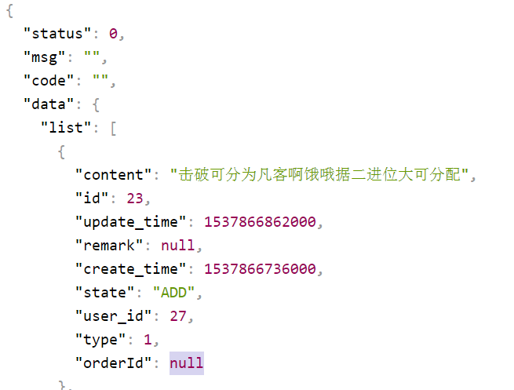
 | 未完成的得下周到公司处理
 | 有疑问的大家看看沟通一下
 | 缺少页面和微薄微信的需要王换看下

